Situação I - Sem Restrições
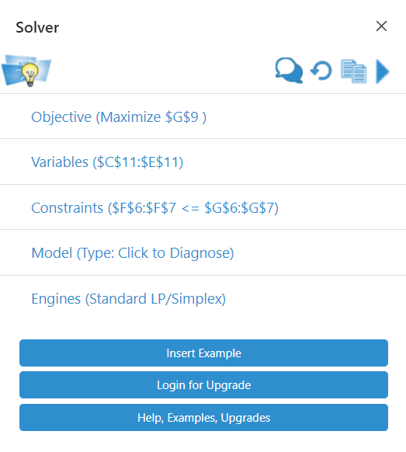
Consumo de Recursos | Produto P | Produto Q | Produto R | Consumo | Disponibilidade

 |  | (horas por unidade) |  |  | (horas por mês)

Operação A | 4 | 2 | 2 | 800 | 800
Operação B | 6 | 8 | 0 | 1200 | 1200

MCU | $10 | $6 | $4 |  | $2,000

Quantidade | 200 | 0 | 0

Função-objetivo
Maximizar MCT = 10*P + 6*Q + 4*R

Restrições
Operação A | 4*P + 2*Q + 2*R <= 800
Operação B | 6*P + 8*Q <= 1200
Não-negatividade | P, Q, R >= 0

Situação II - P <= Q div 3
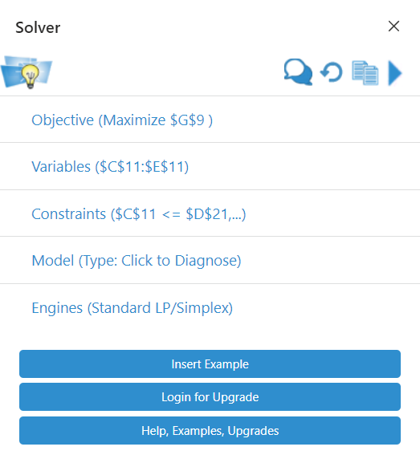
Consumo de Recursos | Produto P | Produto Q | Produto R | Consumo | Disponibilidade

 |  | (horas por unidade) |  |  | (horas por mês)

Operação A | 4 | 2 | 2 | 800 | 800
Operação B | 6 | 8 | 0 | 1200 | 1200

MCU | $10 | $6 | $4 |  | $1,920

Quantidade | 40 | 120 | 200

Função-objetivo
Maximizar MCT = 10*P + 6*Q + 4*R

Restrições
Operação A | 4*P + 2*Q + 2*R <= 800
Operação B | 6*P + 8*Q <= 1200
Não-negatividade | P, Q, R >= 0
Produto P | <= Q / 3 = | 40

Situação III - P <= media(Q, R)
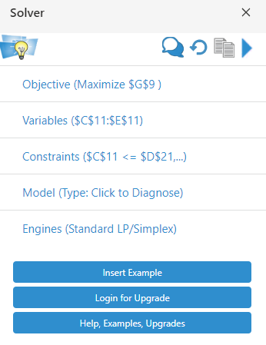
Consumo de Recursos | Produto P | Produto Q | Produto R | Consumo | Disponibilidade

 |  | (horas por unidade) |  |  | (horas por mês)

Operação A | 4 | 2 | 2 | 800 | 800
Operação B | 6 | 8 | 0 | 1200 | 1200

MCU | $10 | $6 | $4 |  | $1,950

Quantidade | 100 | 75 | 125

Função-objetivo
Maximizar MCT = 10*P + 6*Q + 4*R

Restrições
Operação A | 4*P + 2*Q + 2*R <= 800
Operação B | 6*P + 8*Q <= 1200
Não-negatividade | P, Q, R >= 0
Produto P | <= (Q + R) / 2 = | 100

